Sheet1
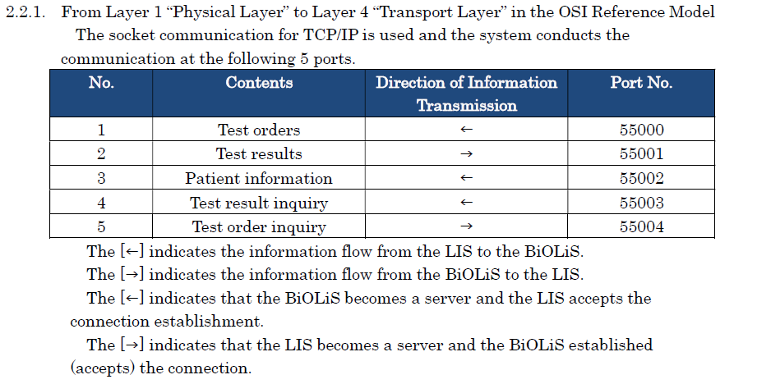
2018-01-30 09:18:21 | 5S:[VT]
 | 5S:MSH|^~\&|^BiOLiS30i^||^Laboratory Information System^||20180130^||QBP^WOS^QBP_Q11|20180130091821815||2.5^&&&&&&&&^&&&&&&&&||||||ASCII|||[CR]
 | 5S:QPD|^^^^^^^^||^^^&&^^&&^^^&&&&&&&&^&&&&&&&&|180130007201^^^|1^1^^[CR]
 | 5S:RCP|||||||[CR]
 | 5S:[FS][CR]
2018-01-30 09:18:23 | 5R:[VT]
 | 5R:MSH|^~\&|^Laboratory Information System||^BiOLiS30i||20180130||RSP^WOS^RSP_K11|20180130||2.5||||||ASCII|||[CR]
 | 5R:MSA|AA|||||[CR]
 | 5R:QAK||OK|^^^^^^^^|||[CR]
 | 5R:QPD|^^^^^^^^|||180130007201|[CR]
 | 5R:SPM||||SER|||||||||||||||||||||||||[CR]
 | 5R:OBR|||||||||||||||||||||||||||||||||||||||||||||||||[CR]
 | 5R:OBX|1||96||||||||||||||||[CR]
 | 5R:OBX|2||97||||||||||||||||[CR]
 | 5R:OBX|3||98||||||||||||||||[CR]
 | 5R:OBX|4||2||||||||||||||||[CR]
 | 5R:OBX|5||4||||||||||||||||[CR]
 | 5R:OBX|6||6||||||||||||||||[CR]
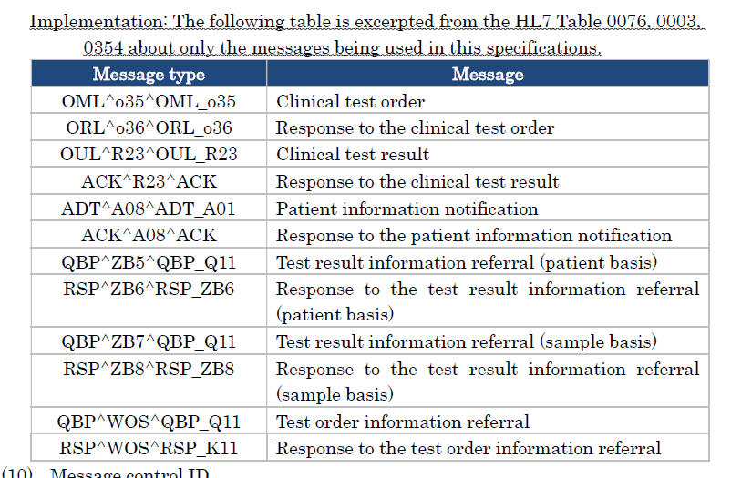
 | 5R:OBX|7||8||||||||||||||||[CR]
 | 5R:OBX|8||10||||||||||||||||[CR]
 | 5R:OBX|9||12||||||||||||||||[CR]
 | 5R:OBX|10||20||||||||||||||||[CR]
 | 5R:OBX|11||22||||||||||||||||[CR]
 | 5R:OBX|12||24||||||||||||||||[CR]
 | 5R:OBX|13||26||||||||||||||||[CR]
 | 5R:OBX|14||34||||||||||||||||[CR]
 | 5R:OBX|15||78||||||||||||||||[CR]
 | 5R:OBX|16||79||||||||||||||||[CR]
 | 5R:OBX|17||80||||||||||||||||[CR]
 | 5R:[FS][CR]
2018-01-30 09:21:22 | 2S:[VT]
 | 2S:MSH|^~\&|^BiOLiS30i^||^Laboratory Information System^||20180130^||OUL^R23^OUL_R23|20180130092122632||2.5^&&&&&&&&^&&&&&&&&||||||ASCII|||[CR]
 | 2S:PID|||^^^&&^^&&^^^&&&&&&&&^&&&&&&&&||&&&&^^^^^^^^&&&&&&&&^^^&^&^||^||||||||||||||||||||||||||||||||[CR]
 | 2S:SPM||||SER^^^^^^^^|||||||||||||||||||||||||[CR]
 | 2S:SAC|||180130007201^^^||||||||1^1^^|||||||||||||||||||||||||||||||||[CR]
 | 2S:OBR|||||||||||||||||||||||||||||||||||||||||||||||||[CR]
 | 2S:OBX|1|CWE|78^Na^^^^^^^|1|140^^^^^^^^|mEq/L^^^^^^^^|||||F||^1|20180130092122^|||||[CR]
 | 2S:OBX|2|CWE|79^K^^^^^^^|1|4.3^^^^^^^^|mEq/L^^^^^^^^|||||F||^1|20180130092122^|||||[CR]
 | 2S:OBX|3|CWE|80^Cl^^^^^^^|1|101^^^^^^^^|mEq/L^^^^^^^^|||||F||^1|20180130092122^|||||[CR]
 | 2S:[FS][CR]
2018-01-30 09:21:22 | 2R:[VT]
 | 2R:MSH|^~\&|^Laboratory Information System^||^BiOLiS30i^||20180130||ACK^R23^ACK|20180130092122632||2.5||||||ASCII|||[CR]
 | 2R:MSA|AA|20180130092122632||||[CR]
 | 2R:[FS][CR]
2018-01-30 09:31:23 | 2S:[VT]
 | 2S:MSH|^~\&|^BiOLiS30i^||^Laboratory Information System^||20180130^||OUL^R23^OUL_R23|20180130093123134||2.5^&&&&&&&&^&&&&&&&&||||||ASCII|||[CR]
 | 2S:PID|||^^^&&^^&&^^^&&&&&&&&^&&&&&&&&||&&&&^^^^^^^^&&&&&&&&^^^&^&^||^||||||||||||||||||||||||||||||||[CR]
 | 2S:SPM||||SER^^^^^^^^|||||||||||||||||||||||||[CR]
 | 2S:SAC|||180130007201^^^||||||||1^1^^|||||||||||||||||||||||||||||||||[CR]
 | 2S:OBR|||||||||||||||||||||||||||||||||||||||||||||||||[CR]
 | 2S:OBX|1|CWE|2^LDH^^^^^^^|1|179^^^^^^^^|U/L^^^^^^^^|||||F||^1|20180130093123^|||||[CR]
 | 2S:[FS][CR]
2018-01-30 09:31:23 | 2R:[VT]
 | 2R:MSH|^~\&|^Laboratory Information System^||^BiOLiS30i^||20180130||ACK^R23^ACK|20180130093123134||2.5||||||ASCII|||[CR]
 | 2R:MSA|AA|20180130093123134||||[CR]
 | 2R:[FS][CR]
2018-01-30 09:31:36 | 2S:[VT]
 | 2S:MSH|^~\&|^BiOLiS30i^||^Laboratory Information System^||20180130^||OUL^R23^OUL_R23|20180130093136400||2.5^&&&&&&&&^&&&&&&&&||||||ASCII|||[CR]
 | 2S:PID|||^^^&&^^&&^^^&&&&&&&&^&&&&&&&&||&&&&^^^^^^^^&&&&&&&&^^^&^&^||^||||||||||||||||||||||||||||||||[CR]
 | 2S:SPM||||SER^^^^^^^^|||||||||||||||||||||||||[CR]
 | 2S:SAC|||180130007201^^^||||||||1^1^^|||||||||||||||||||||||||||||||||[CR]
 | 2S:OBR|||||||||||||||||||||||||||||||||||||||||||||||||[CR]
 | 2S:OBX|1|CWE|4^AST^^^^^^^|1|20^^^^^^^^|U/L^^^^^^^^|||||F||^1|20180130093136^|||||[CR]
 | 2S:[FS][CR]
2018-01-30 09:31:36 | 2R:[VT]
 | 2R:MSH|^~\&|^Laboratory Information System^||^BiOLiS30i^||20180130||ACK^R23^ACK|20180130093136400||2.5||||||ASCII|||[CR]
 | 2R:MSA|AA|20180130093136400||||[CR]
 | 2R:[FS][CR]
2018-01-30 09:31:49 | 2S:[VT]
 | 2S:MSH|^~\&|^BiOLiS30i^||^Laboratory Information System^||20180130^||OUL^R23^OUL_R23|20180130093149699||2.5^&&&&&&&&^&&&&&&&&||||||ASCII|||[CR]
 | 2S:PID|||^^^&&^^&&^^^&&&&&&&&^&&&&&&&&||&&&&^^^^^^^^&&&&&&&&^^^&^&^||^||||||||||||||||||||||||||||||||[CR]
 | 2S:SPM||||SER^^^^^^^^|||||||||||||||||||||||||[CR]
 | 2S:SAC|||180130007201^^^||||||||1^1^^|||||||||||||||||||||||||||||||||[CR]
 | 2S:OBR|||||||||||||||||||||||||||||||||||||||||||||||||[CR]
 | 2S:OBX|1|CWE|6^ALT^^^^^^^|1|19^^^^^^^^|U/L^^^^^^^^|||||F||^1|20180130093149^|||||[CR]
 | 2S:[FS][CR]
2018-01-30 09:31:49 | 2R:[VT]
 | 2R:MSH|^~\&|^Laboratory Information System^||^BiOLiS30i^||20180130||ACK^R23^ACK|20180130093149699||2.5||||||ASCII|||[CR]
 | 2R:MSA|AA|20180130093149699||||[CR]
 | 2R:[FS][CR]
2018-01-30 09:32:03 | 2S:[VT]
 | 2S:MSH|^~\&|^BiOLiS30i^||^Laboratory Information System^||20180130^||OUL^R23^OUL_R23|20180130093203028||2.5^&&&&&&&&^&&&&&&&&||||||ASCII|||[CR]
 | 2S:PID|||^^^&&^^&&^^^&&&&&&&&^&&&&&&&&||&&&&^^^^^^^^&&&&&&&&^^^&^&^||^||||||||||||||||||||||||||||||||[CR]
 | 2S:SPM||||SER^^^^^^^^|||||||||||||||||||||||||[CR]
 | 2S:SAC|||180130007201^^^||||||||1^1^^|||||||||||||||||||||||||||||||||[CR]
 | 2S:OBR|||||||||||||||||||||||||||||||||||||||||||||||||[CR]
 | 2S:OBX|1|CWE|8^ALP^^^^^^^|1|272^^^^^^^^|U/L^^^^^^^^|||||F||^1|20180130093203^|||||[CR]
 | 2S:[FS][CR]
2018-01-30 09:32:03 | 2R:[VT]
 | 2R:MSH|^~\&|^Laboratory Information System^||^BiOLiS30i^||20180130||ACK^R23^ACK|20180130093203028||2.5||||||ASCII|||[CR]
 | 2R:MSA|AA|20180130093203028||||[CR]
 | 2R:[FS][CR]
2018-01-30 09:32:16 | 2S:[VT]
 | 2S:MSH|^~\&|^BiOLiS30i^||^Laboratory Information System^||20180130^||OUL^R23^OUL_R23|20180130093216420||2.5^&&&&&&&&^&&&&&&&&||||||ASCII|||[CR]
 | 2S:PID|||^^^&&^^&&^^^&&&&&&&&^&&&&&&&&||&&&&^^^^^^^^&&&&&&&&^^^&^&^||^||||||||||||||||||||||||||||||||[CR]
 | 2S:SPM||||SER^^^^^^^^|||||||||||||||||||||||||[CR]
 | 2S:SAC|||180130007201^^^||||||||1^1^^|||||||||||||||||||||||||||||||||[CR]
 | 2S:OBR|||||||||||||||||||||||||||||||||||||||||||||||||[CR]
 | 2S:OBX|1|CWE|10^G-GT^^^^^^^|1|18^^^^^^^^|U/L^^^^^^^^|||||F||^1|20180130093216^|||||[CR]
 | 2S:[FS][CR]
2018-01-30 09:32:16 | 2R:[VT]
 | 2R:MSH|^~\&|^Laboratory Information System^||^BiOLiS30i^||20180130||ACK^R23^ACK|20180130093216420||2.5||||||ASCII|||[CR]
 | 2R:MSA|AA|20180130093216420||||[CR]
 | 2R:[FS][CR]
2018-01-30 09:32:29 | 2S:[VT]
 | 2S:MSH|^~\&|^BiOLiS30i^||^Laboratory Information System^||20180130^||OUL^R23^OUL_R23|20180130093229719||2.5^&&&&&&&&^&&&&&&&&||||||ASCII|||[CR]
 | 2S:PID|||^^^&&^^&&^^^&&&&&&&&^&&&&&&&&||&&&&^^^^^^^^&&&&&&&&^^^&^&^||^||||||||||||||||||||||||||||||||[CR]
 | 2S:SPM||||SER^^^^^^^^|||||||||||||||||||||||||[CR]
 | 2S:SAC|||180130007201^^^||||||||1^1^^|||||||||||||||||||||||||||||||||[CR]
 | 2S:OBR|||||||||||||||||||||||||||||||||||||||||||||||||[CR]
 | 2S:OBX|1|CWE|12^T-BIL^^^^^^^|1|0.6^^^^^^^^|mg/dL^^^^^^^^|||||F||^1|20180130093229^|||||[CR]
 | 2S:[FS][CR]
2018-01-30 09:32:29 | 2R:[VT]
 | 2R:MSH|^~\&|^Laboratory Information System^||^BiOLiS30i^||20180130||ACK^R23^ACK|20180130093229719||2.5||||||ASCII|||[CR]
 | 2R:MSA|AA|20180130093229719||||[CR]
 | 2R:[FS][CR]
2018-01-30 09:32:43 | 2S:[VT]
 | 2S:MSH|^~\&|^BiOLiS30i^||^Laboratory Information System^||20180130^||OUL^R23^OUL_R23|20180130093243048||2.5^&&&&&&&&^&&&&&&&&||||||ASCII|||[CR]
 | 2S:PID|||^^^&&^^&&^^^&&&&&&&&^&&&&&&&&||&&&&^^^^^^^^&&&&&&&&^^^&^&^||^||||||||||||||||||||||||||||||||[CR]
 | 2S:SPM||||SER^^^^^^^^|||||||||||||||||||||||||[CR]
 | 2S:SAC|||180130007201^^^||||||||1^1^^|||||||||||||||||||||||||||||||||[CR]
 | 2S:OBR|||||||||||||||||||||||||||||||||||||||||||||||||[CR]
 | 2S:OBX|1|CWE|20^AMY^^^^^^^|1|64^^^^^^^^|U/L^^^^^^^^|||||F||^1|20180130093243^|||||[CR]
 | 2S:[FS][CR]
2018-01-30 09:32:43 | 2R:[VT]
 | 2R:MSH|^~\&|^Laboratory Information System^||^BiOLiS30i^||20180130||ACK^R23^ACK|20180130093243048||2.5||||||ASCII|||[CR]
 | 2R:MSA|AA|20180130093243048||||[CR]
 | 2R:[FS][CR]
2018-01-30 09:32:56 | 2S:[VT]
 | 2S:MSH|^~\&|^BiOLiS30i^||^Laboratory Information System^||20180130^||OUL^R23^OUL_R23|20180130093256409||2.5^&&&&&&&&^&&&&&&&&||||||ASCII|||[CR]
 | 2S:PID|||^^^&&^^&&^^^&&&&&&&&^&&&&&&&&||&&&&^^^^^^^^&&&&&&&&^^^&^&^||^||||||||||||||||||||||||||||||||[CR]
 | 2S:SPM||||SER^^^^^^^^|||||||||||||||||||||||||[CR]
 | 2S:SAC|||180130007201^^^||||||||1^1^^|||||||||||||||||||||||||||||||||[CR]
 | 2S:OBR|||||||||||||||||||||||||||||||||||||||||||||||||[CR]
 | 2S:OBX|1|CWE|22^CPK^^^^^^^|1|20^^^^^^^^|U/L^^^^^^^^|||||F||^1|20180130093256^|||||[CR]
 | 2S:[FS][CR]
2018-01-30 09:32:56 | 2R:[VT]
 | 2R:MSH|^~\&|^Laboratory Information System^||^BiOLiS30i^||20180130||ACK^R23^ACK|20180130093256409||2.5||||||ASCII|||[CR]
 | 2R:MSA|AA|20180130093256409||||[CR]
 | 2R:[FS][CR]
2018-01-30 09:33:09 | 2S:[VT]
 | 2S:MSH|^~\&|^BiOLiS30i^||^Laboratory Information System^||20180130^||OUL^R23^OUL_R23|20180130093309739||2.5^&&&&&&&&^&&&&&&&&||||||ASCII|||[CR]
 | 2S:PID|||^^^&&^^&&^^^&&&&&&&&^&&&&&&&&||&&&&^^^^^^^^&&&&&&&&^^^&^&^||^||||||||||||||||||||||||||||||||[CR]
 | 2S:SPM||||SER^^^^^^^^|||||||||||||||||||||||||[CR]
 | 2S:SAC|||180130007201^^^||||||||1^1^^|||||||||||||||||||||||||||||||||[CR]
 | 2S:OBR|||||||||||||||||||||||||||||||||||||||||||||||||[CR]
 | 2S:OBX|1|CWE|24^BUN^^^^^^^|1|17.2^^^^^^^^|mg/dL^^^^^^^^|||||F||^1|20180130093309^|||||[CR]
 | 2S:[FS][CR]
2018-01-30 09:33:09 | 2R:[VT]
 | 2R:MSH|^~\&|^Laboratory Information System^||^BiOLiS30i^||20180130||ACK^R23^ACK|20180130093309739||2.5||||||ASCII|||[CR]
 | 2R:MSA|AA|20180130093309739||||[CR]
 | 2R:[FS][CR]
2018-01-30 09:33:23 | 2S:[VT]
 | 2S:MSH|^~\&|^BiOLiS30i^||^Laboratory Information System^||20180130^||OUL^R23^OUL_R23|20180130093323037||2.5^&&&&&&&&^&&&&&&&&||||||ASCII|||[CR]
 | 2S:PID|||^^^&&^^&&^^^&&&&&&&&^&&&&&&&&||&&&&^^^^^^^^&&&&&&&&^^^&^&^||^||||||||||||||||||||||||||||||||[CR]
 | 2S:SPM||||SER^^^^^^^^|||||||||||||||||||||||||[CR]
 | 2S:SAC|||180130007201^^^||||||||1^1^^|||||||||||||||||||||||||||||||||[CR]
 | 2S:OBR|||||||||||||||||||||||||||||||||||||||||||||||||[CR]
 | 2S:OBX|1|CWE|26^CRE^^^^^^^|1|1.06^^^^^^^^|mg/100mL^^^^^^^^|||||F||^1|20180130093323^|||||[CR]
 | 2S:[FS][CR]
2018-01-30 09:33:23 | 2R:[VT]
 | 2R:MSH|^~\&|^Laboratory Information System^||^BiOLiS30i^||20180130||ACK^R23^ACK|20180130093323037||2.5||||||ASCII|||[CR]
 | 2R:MSA|AA|20180130093323037||||[CR]
 | 2R:[FS][CR]
2018-01-30 09:33:36 | 2S:[VT]
 | 2S:MSH|^~\&|^BiOLiS30i^||^Laboratory Information System^||20180130^||OUL^R23^OUL_R23|20180130093336398||2.5^&&&&&&&&^&&&&&&&&||||||ASCII|||[CR]
 | 2S:PID|||^^^&&^^&&^^^&&&&&&&&^&&&&&&&&||&&&&^^^^^^^^&&&&&&&&^^^&^&^||^||||||||||||||||||||||||||||||||[CR]
 | 2S:SPM||||SER^^^^^^^^|||||||||||||||||||||||||[CR]
 | 2S:SAC|||180130007201^^^||||||||1^1^^|||||||||||||||||||||||||||||||||[CR]
 | 2S:OBR|||||||||||||||||||||||||||||||||||||||||||||||||[CR]
 | 2S:OBX|1|CWE|34^CRP^^^^^^^|1|0.54^^^^^^^^|mg/dL^^^^^^^^|||||F||^1|20180130093336^|||||[CR]
 | 2S:[FS][CR]
2018-01-30 09:33:36 | 2R:[VT]
 | 2R:MSH|^~\&|^Laboratory Information System^||^BiOLiS30i^||20180130||ACK^R23^ACK|20180130093336398||2.5||||||ASCII|||[CR]
 | 2R:MSA|AA|20180130093336398||||[CR]
 | 2R:[FS][CR]
2018-01-30 09:33:49 | 2S:[VT]
 | 2S:MSH|^~\&|^BiOLiS30i^||^Laboratory Information System^||20180130^||OUL^R23^OUL_R23|20180130093349774||2.5^&&&&&&&&^&&&&&&&&||||||ASCII|||[CR]
 | 2S:PID|||^^^&&^^&&^^^&&&&&&&&^&&&&&&&&||&&&&^^^^^^^^&&&&&&&&^^^&^&^||^||||||||||||||||||||||||||||||||[CR]
 | 2S:SPM||||SER^^^^^^^^|||||||||||||||||||||||||[CR]
 | 2S:SAC|||180130007201^^^||||||||1^1^^|||||||||||||||||||||||||||||||||[CR]
 | 2S:OBR|||||||||||||||||||||||||||||||||||||||||||||||||[CR]
 | 2S:OBX|1|CWE|96^L^^^^^^^|1|0.2^-^^^^^^^|^^^^^^^^|||||F||^1|20180130093349^|||||[CR]
 | 2S:OBX|2|CWE|97^H^^^^^^^|1|0.3^-^^^^^^^|^^^^^^^^|||||F||^1|20180130093349^|||||[CR]
 | 2S:OBX|3|CWE|98^I^^^^^^^|1|0.4^-^^^^^^^|^^^^^^^^|||||F||^1|20180130093349^|||||[CR]
 | 2S:[FS][CR]
2018-01-30 09:33:50 | 2R:[VT]
 | 2R:MSH|^~\&|^Laboratory Information System^||^BiOLiS30i^||20180130||ACK^R23^ACK|20180130093349774||2.5||||||ASCII|||[CR]
 | 2R:MSA|AA|20180130093349774||||[CR]
 | 2R:[FS][CR]

